Sheet1
SKU | Subtítulo | Descripción | Vigencia | URL | URL Coincide con SKU | Tiene Imagen | Imagen
36001032 | LTH L-42-400 | 60 $ x 52 semanas con 10% de enganche Hasta es la mejor opción para pagar menos 13% de descuento | Vigencia: 15 al 21 de octubre de 2024. | bateria-para-auto-lth-l-42-400-36001032[p]cmpid-Organico-Folleto-cambaceo-FolletoS42-Visitas-PDF-EKT-MOV-ACU-Acumuladores-na-version | TRUE | TRUE | 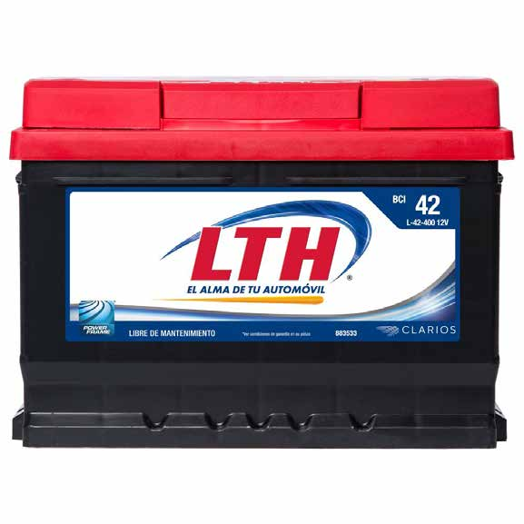
36001011 | LTH L-34-78-750 | 66 $ x 52 semanas con 10% de enganche Hasta es la mejor opción para pagar menos 11% de descuento | Vigencia: 15 al 21 de octubre de 2024. | bateria-para-auto-lth-l-34-78-750-36001011[p]cmpid-Organico-Folleto-cambaceo-FolletoS42-Visitas-PDF-EKT-MOV-ACU-Acumuladores-na-version | TRUE | TRUE | 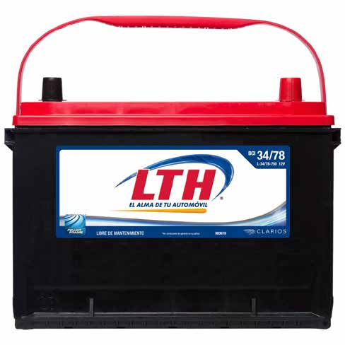
36000582 | Gonher G-47 | 68 $ x 52 semanas con 10% de enganche Hasta 10% de descuento es la mejor opción para pagar menos | Vigencia: 15 al 21 de octubre de 2024. | bateria-para-auto-gonher-g-47-36000582[p]cmpid-Organico-Folleto-cambaceo-FolletoS42-Visitas-PDF-EKT-MOV-ACU-Acumuladores-na-version | TRUE | TRUE | 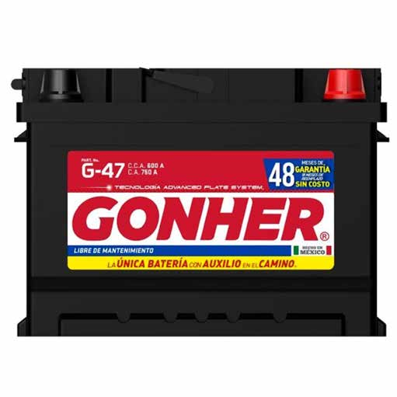
36000601 | Gonher G-35 | 68 $ x 52 semanas con 10% de enganche Hasta 11% de descuento es la mejor opción para pagar menos | Vigencia: 15 al 21 de octubre de 2024. | bateria-para-auto-gonher-g-35-36000601[p]cmpid-Organico-Folleto-cambaceo-FolletoS42-Visitas-PDF-EKT-MOV-ACU-Acumuladores-na-version | TRUE | TRUE | 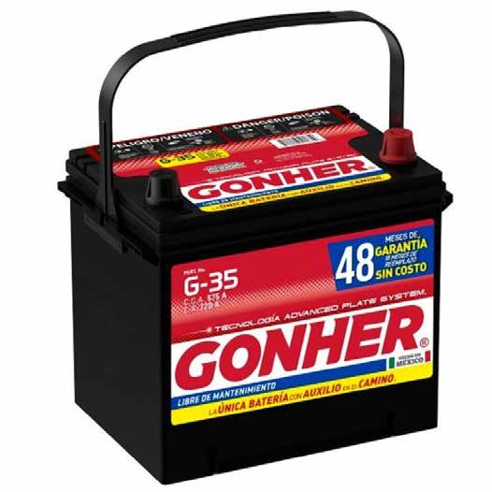
36001001 | LTH LTH L-47-550 | 73 $ x 52 semanas con 10% de enganche Hasta es la mejor opción para pagar menos 7% de descuento | Vigencia: 15 al 21 de octubre de 2024. | bateria-para-auto-lth-l-47-550-36001001-old[p]cmpid-Organico-Folleto-cambaceo-FolletoS42-Visitas-PDF-EKT-MOV-ACU-Acumuladores-na-version | TRUE | TRUE | 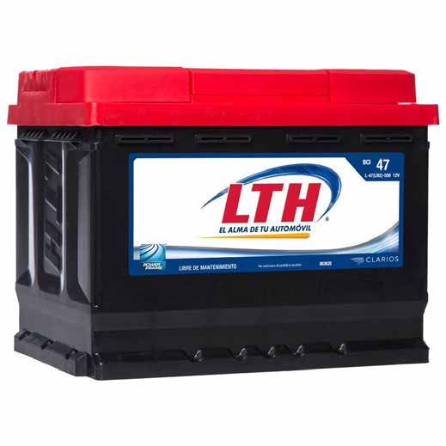
36004691 | Gonher G-48 | 73 $ x 52 semanas con 10% de enganche Hasta 12% de descuento es la mejor opción para pagar menos | Vigencia: 15 al 21 de octubre de 2024. | bateria-para-auto-gonher-g-48-36004691[p]cmpid-Organico-Folleto-cambaceo-FolletoS42-Visitas-PDF-EKT-MOV-ACU-Acumuladores-na-version | TRUE | TRUE | 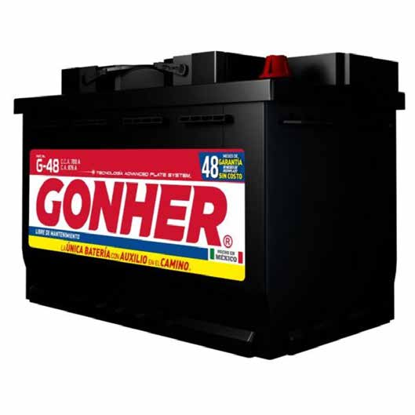
36001021 | LTH L-65-800 | 75 $ x 52 semanas con 10% de enganche Hasta es la mejor opción para pagar menos 13% de descuento | Vigencia: 15 al 21 de octubre de 2024. | bateria-para-auto-lth-l-65-800-36001021[p]cmpid-Organico-Folleto-cambaceo-FolletoS42-Visitas-PDF-EKT-MOV-ACU-Acumuladores-na-version | TRUE | TRUE | 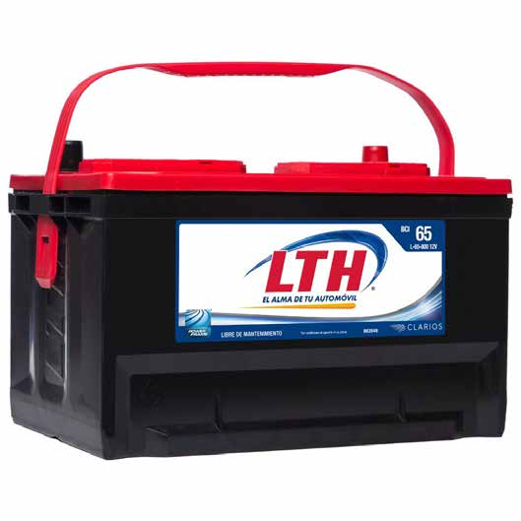
36000592 | Gonher G-65 | 78 $ x 52 semanas con 10% de enganche Hasta 10% de descuento es la mejor opción para pagar menos | Vigencia: 15 al 21 de octubre de 2024. | bateria-para-auto-gonher-g-65-36000592[p]cmpid-Organico-Folleto-cambaceo-FolletoS42-Visitas-PDF-EKT-MOV-ACU-Acumuladores-na-version | TRUE | TRUE | 